台紙
値付け表の記入方法

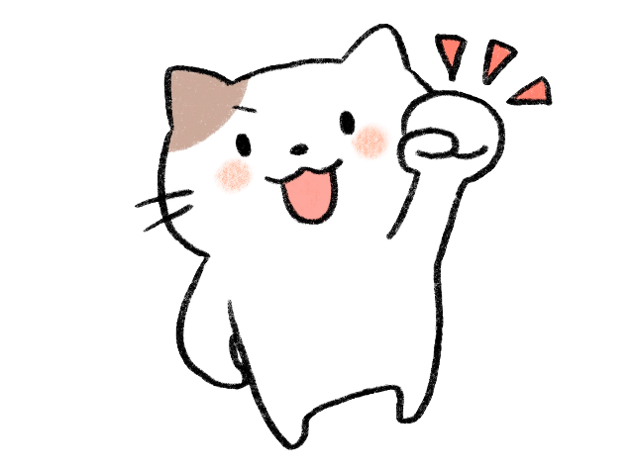
 | 出品する商品は決まりましたか？次に値付け表を完成させましょう！
 | 値付け表は、商品を販売するための値札を作るのに必要な用紙です。

 | ・「商品名」の記入は任意です。記入なしの場合は、Ｎｏが商品名になります。
 | ・「状態」はより売れやすくするために必要な項目です。中古なのか新品なのか
 | 値札シールに印字しますので、お間違えの無いよう〇付けをお願いします。
 | ・「カテゴリー」は、レがレディース、メがメンズ、キはキッズになります。
 | ・商品の追加は空白を開けずに続きからご記入ください。

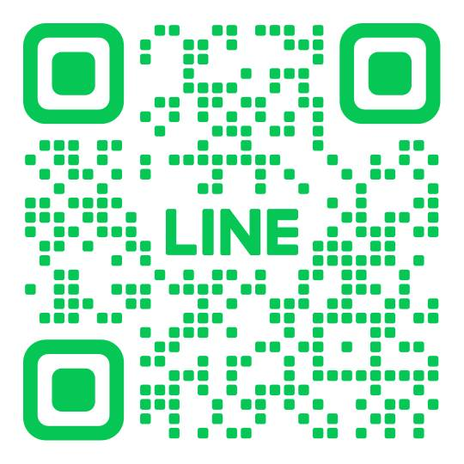
 | 記入が終わったら、提出をお願いいたします！

 | ご来店前に記入した部分を撮影してＬＩＮＥを
 | していただくと、ご来店後にすぐお渡し出来ますので
 | よりスムーズです♪

値札の取り付け方

商品に取り付けた
画像を貼る
商品に取り付けた
画像を貼る

商品に取り付けた
画像を貼る
商品に取り付けた
画像を貼る

ご不明な点がありましたら、お気軽にスタッフにお声がけください♪

値付表
様 値付け表
ブースNo

スタッフ記入 |  |  | ※追加商品は続けてご記入ください。 |  |  | レディース・メンズ・キッズ
持込み日 | 確認 | No. | 商品名 | 値段 | 状態 | カテゴリー | メモ
 |  | 例 | Tシャツ 白 Mサイズ | ￥ 300 | 新品・中古 | レ ・ メ ・ キ
 |  | 1 |  | \ | 新品・中古 | レ ・ メ ・ キ
 |  | 2 |  | \ | 新品・中古 | レ ・ メ ・ キ
 |  | 3 |  | \ | 新品・中古 | レ ・ メ ・ キ
 |  | 4 |  | \ | 新品・中古 | レ ・ メ ・ キ
 |  | 5 |  | \ | 新品・中古 | レ ・ メ ・ キ
 |  | 6 |  | \ | 新品・中古 | レ ・ メ ・ キ
 |  | 7 |  | \ | 新品・中古 | レ ・ メ ・ キ
 |  | 8 |  | \ | 新品・中古 | レ ・ メ ・ キ
 |  | 9 |  | \ | 新品・中古 | レ ・ メ ・ キ
 |  | 10 |  | \ | 新品・中古 | レ ・ メ ・ キ
 |  | 11 |  | \ | 新品・中古 | レ ・ メ ・ キ
 |  | 12 |  | \ | 新品・中古 | レ ・ メ ・ キ
 |  | 13 |  | \ | 新品・中古 | レ ・ メ ・ キ
 |  | 14 |  | \ | 新品・中古 | レ ・ メ ・ キ
 |  | 15 |  | \ | 新品・中古 | レ ・ メ ・ キ
 |  | 16 |  | \ | 新品・中古 | レ ・ メ ・ キ
 |  | 17 |  | \ | 新品・中古 | レ ・ メ ・ キ
 |  | 18 |  | \ | 新品・中古 | レ ・ メ ・ キ
 |  | 19 |  | \ | 新品・中古 | レ ・ メ ・ キ
 |  | 20 |  | \ | 新品・中古 | レ ・ メ ・ キ
 |  | 21 |  | \ | 新品・中古 | レ ・ メ ・ キ
 |  | 22 |  | \ | 新品・中古 | レ ・ メ ・ キ
 |  | 23 |  | \ | 新品・中古 | レ ・ メ ・ キ
 |  | 24 |  | \ | 新品・中古 | レ ・ メ ・ キ
 |  | 25 |  | \ | 新品・中古 | レ ・ メ ・ キ
 |  | 26 |  | \ | 新品・中古 | レ ・ メ ・ キ
 |  | 27 |  | \ | 新品・中古 | レ ・ メ ・ キ
 |  | 28 |  | \ | 新品・中古 | レ ・ メ ・ キ

様 値付け表
ブースNo

スタッフ記入 |  |  | ※追加商品は続けてご記入ください。 |  |  | レディース・メンズ・キッズ
持込み日 | 確認 | No. | 商品名 | 値段 | 状態 | カテゴリー | メモ
 |  | 29 |  | \ | 新品・中古 | レ ・ メ ・ キ
 |  | 30 |  | \ | 新品・中古 | レ ・ メ ・ キ
 |  | 31 |  | \ | 新品・中古 | レ ・ メ ・ キ
 |  | 32 |  | \ | 新品・中古 | レ ・ メ ・ キ
 |  | 33 |  | \ | 新品・中古 | レ ・ メ ・ キ
 |  | 34 |  | \ | 新品・中古 | レ ・ メ ・ キ
 |  | 35 |  | \ | 新品・中古 | レ ・ メ ・ キ
 |  | 36 |  | \ | 新品・中古 | レ ・ メ ・ キ
 |  | 37 |  | \ | 新品・中古 | レ ・ メ ・ キ
 |  | 38 |  | \ | 新品・中古 | レ ・ メ ・ キ
 |  | 39 |  | \ | 新品・中古 | レ ・ メ ・ キ
 |  | 40 |  | \ | 新品・中古 | レ ・ メ ・ キ
 |  | 41 |  | \ | 新品・中古 | レ ・ メ ・ キ
 |  | 42 |  | \ | 新品・中古 | レ ・ メ ・ キ
 |  | 43 |  | \ | 新品・中古 | レ ・ メ ・ キ
 |  | 44 |  | \ | 新品・中古 | レ ・ メ ・ キ
 |  | 45 |  | \ | 新品・中古 | レ ・ メ ・ キ
 |  | 46 |  | \ | 新品・中古 | レ ・ メ ・ キ
 |  | 47 |  | \ | 新品・中古 | レ ・ メ ・ キ
 |  | 48 |  | \ | 新品・中古 | レ ・ メ ・ キ
 |  | 49 |  | \ | 新品・中古 | レ ・ メ ・ キ
 |  | 50 |  | \ | 新品・中古 | レ ・ メ ・ キ
 |  | 51 |  | \ | 新品・中古 | レ ・ メ ・ キ
 |  | 52 |  | \ | 新品・中古 | レ ・ メ ・ キ
 |  | 53 |  | \ | 新品・中古 | レ ・ メ ・ キ
 |  | 54 |  | \ | 新品・中古 | レ ・ メ ・ キ
 |  | 55 |  | \ | 新品・中古 | レ ・ メ ・ キ
 |  | 56 |  | \ | 新品・中古 | レ ・ メ ・ キ
 |  | 57 |  | \ | 新品・中古 | レ ・ メ ・ キ

様 値付け表
ブースNo

スタッフ記入 |  |  | ※追加商品は続けてご記入ください。 |  |  | レディース・メンズ・キッズ
持込み日 | 確認 | No. | 商品名 | 値段 | 状態 | カテゴリー | メモ
 |  |  |  | \ | 新品・中古 | レ ・ メ ・ キ
 |  |  |  | \ | 新品・中古 | レ ・ メ ・ キ
 |  |  |  | \ | 新品・中古 | レ ・ メ ・ キ
 |  |  |  | \ | 新品・中古 | レ ・ メ ・ キ
 |  |  |  | \ | 新品・中古 | レ ・ メ ・ キ
 |  |  |  | \ | 新品・中古 | レ ・ メ ・ キ
 |  |  |  | \ | 新品・中古 | レ ・ メ ・ キ
 |  |  |  | \ | 新品・中古 | レ ・ メ ・ キ
 |  |  |  | \ | 新品・中古 | レ ・ メ ・ キ
 |  |  |  | \ | 新品・中古 | レ ・ メ ・ キ
 |  |  |  | \ | 新品・中古 | レ ・ メ ・ キ
 |  |  |  | \ | 新品・中古 | レ ・ メ ・ キ
 |  |  |  | \ | 新品・中古 | レ ・ メ ・ キ
 |  |  |  | \ | 新品・中古 | レ ・ メ ・ キ
 |  |  |  | \ | 新品・中古 | レ ・ メ ・ キ
 |  |  |  | \ | 新品・中古 | レ ・ メ ・ キ
 |  |  |  | \ | 新品・中古 | レ ・ メ ・ キ
 |  |  |  | \ | 新品・中古 | レ ・ メ ・ キ
 |  |  |  | \ | 新品・中古 | レ ・ メ ・ キ
 |  |  |  | \ | 新品・中古 | レ ・ メ ・ キ
 |  |  |  | \ | 新品・中古 | レ ・ メ ・ キ
 |  |  |  | \ | 新品・中古 | レ ・ メ ・ キ
 |  |  |  | \ | 新品・中古 | レ ・ メ ・ キ
 |  |  |  | \ | 新品・中古 | レ ・ メ ・ キ
 |  |  |  | \ | 新品・中古 | レ ・ メ ・ キ
 |  |  |  | \ | 新品・中古 | レ ・ メ ・ キ
 |  |  |  | \ | 新品・中古 | レ ・ メ ・ キ
 |  |  |  | \ | 新品・中古 | レ ・ メ ・ キ
 |  |  |  | \ | 新品・中古 | レ ・ メ ・ キ

